ENERO 2022
DIRECCIÓN DE ALUMBRADO PÚBLICO
INFORME MENSUAL

MES |  | DEL | AL | AÑO | RECIBIDOS
01 AL 28 FEBRERO 2022 |  |  |  |  | 732

 | ACCIONES REALIZADAS

ACCIONES |  |  |  |  | TOTAL GRAL | ACCIONES | TOTAL GRAL
Cambio de Luminaria |  |  |  |  | 79 | Luminaria Reparada | 489
Cambio de Poste |  |  |  |  | 0 | Reinstalacion de luminaria | 0
Circuito Reparado |  |  |  |  | 134 | Reparacion de Reflector | 0
Circuito Restablecido |  |  |  |  | 0 | Retiro de la Base del Poste | 0
Excavacion de Cepas e Instalacion de Anclas |  |  |  |  | 0 | Retiro de Poste (Concreto) | 0
Instalacion de Adornos Patrios |  |  |  |  | 0 | Retiro de Poste (Metalico) | 0
Instalacion de Luminarias |  |  |  |  | 48 | Retiro de Reflector o Luminaria | 0
Instalacion de Poste |  |  |  |  | 0 | Se encontro Funcionando Normal | 0
Instalacion de Reflector (Provicional) |  |  |  |  | 0 | Se Recogio Luminaria Caida | 0
Instalacion de Reflectores |  |  |  |  | 0 | Servicio | 108
 |  |  |  |  |  | Otros (tendido de linea) | 0
 |  |  |  |  |  | Total Servicios | 858
Los servicios realizados consisten en el apoyo a diversas dependencias y atención de reportes
ORIGEN DE REPORTES |  |  |  |  |  | COLONIAS DE MAYOR INCIDENCIA
VIA TELEFONICA |  |  |  |  | 528 | CENTRO TLAQUEPAQUE
OFICIO |  |  |  |  | 47 | EL VERGEL
PLATAFORMA CIUDADANA |  |  |  |  | 56 | EL SAUZ
CORRECTIVO INTERNO |  |  |  |  | 101 | ARTESANOS
OTRO (SUPERVICION AREA TECNICA) |  |  |  |  |  | MIRAVALLE
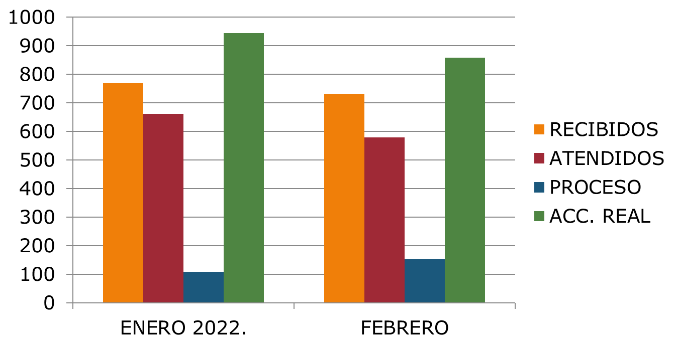

OBSERVACIONES: |  | * Proyecto Iluminación Puente peatonal El Álamo (R. Michel-González Gallo) se instalaron 11 luminarias.
* Programa Servicios Públicos en Movimiento en la colonia San Pedrito se repararon 9 luminarias.
* Programa Servicios Públicos en Movimiento en la colonia El Vergel se repararon 8 luminarias y 3 circuitos.
* Programa Servicios Públicos en Movimiento en la colonia Nueva Santa María se rehabilitó el alumbrado de la Unidad Deportiva Ojo de Agua y se reparó 1 circuito y 6 luminarias.
* Programa Servicios Públicos en Movimiento en la colonia Los Cántaros se repararon 8 luminarias
* Operativo limpieza en la colonia Canal 58 se repararon 29 luminarias y 4 fueron instaladas.
* Operativa limpieza en colonia La Juntitas se sustituyeron 100 luminarias y 25 en Av. La Pedrera entre carretera a Chapala a Juan de la Barrera
* Operativa limpieza en Av. Patria se repararon 12 luminarias y se instalaron 4.
* Operativo Nocturno en colonias con mayor numero de inseguridad se repararon 44 luminarias en las colonias Parques de la Victoria, Quintero, Prados Tlaquepaque y Colonial Tlaquepaque
* Operativo Camino Real a Colima de la calle Monte Carmelo a Bahía de todos los Santos se repararon 22 luminarias y 2 circuitos.
*Operativo Camino Real a Colima de la calle Independencia a Monte Carmelo se repararon 22 luminarias y 1 circuito
*

